エビデンス
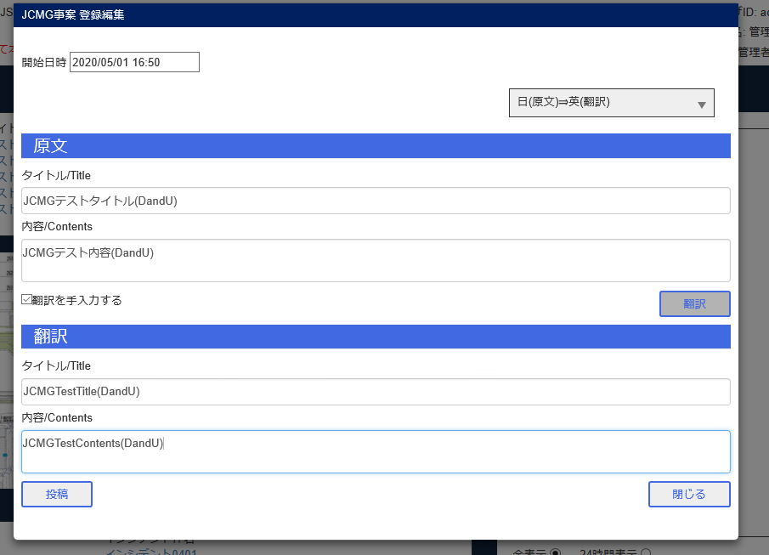
JCMG事案新規登録

エビデンス (2)
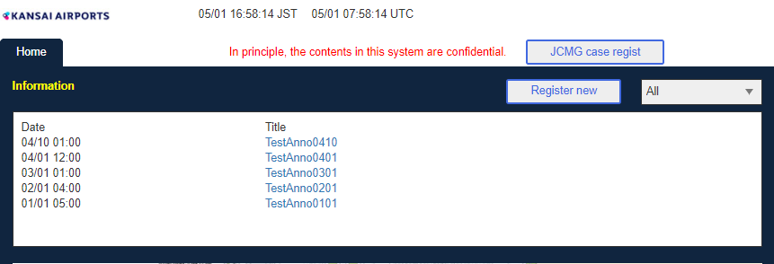
JCMG事案管理画面

BユーザJCMG事案編集
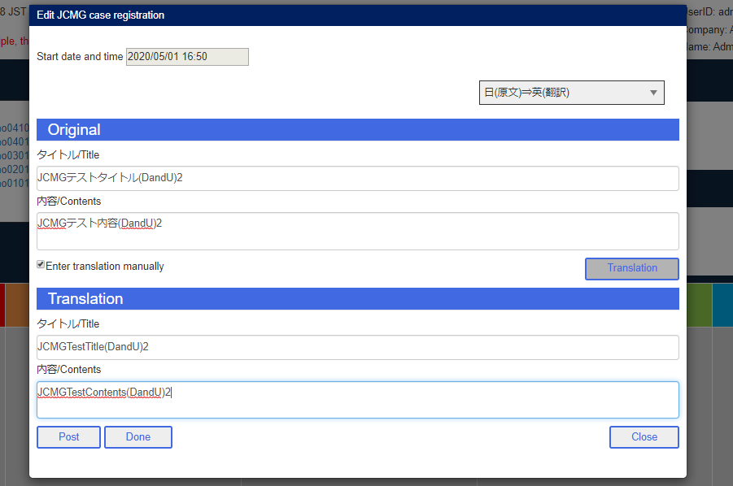

Aユーザ削除

Bユーザ投稿
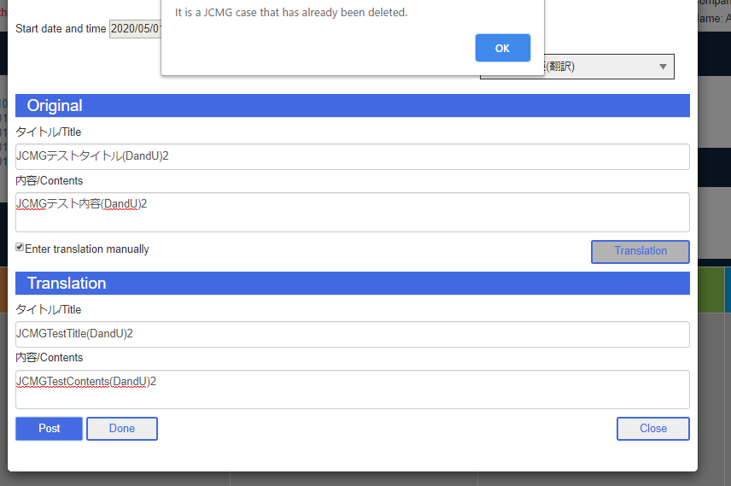

Aユーザ検索

AユーザJCMGタブ
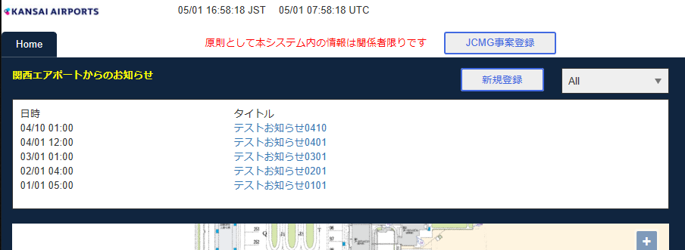

BユーザJCMGタブ

エビデンス (3)
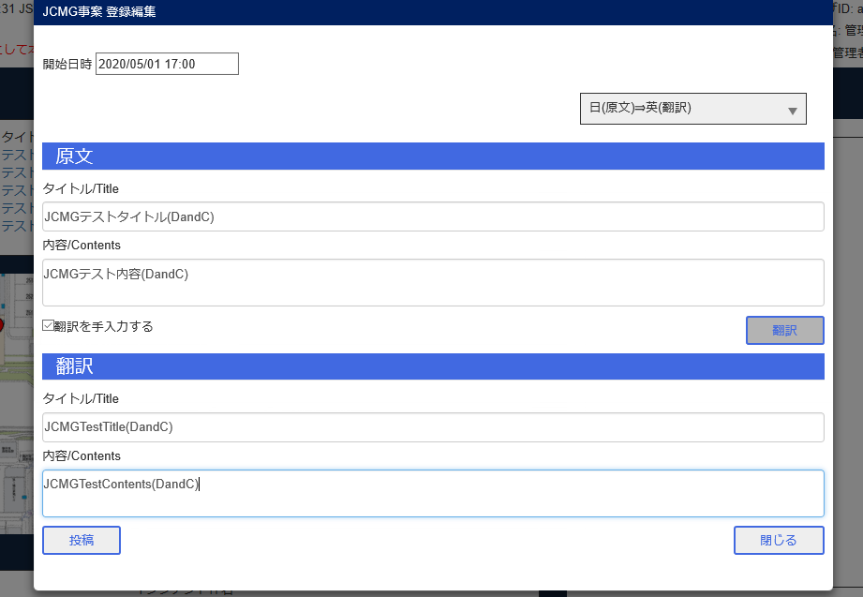
JCMG事案新規登録

エビデンス (4)
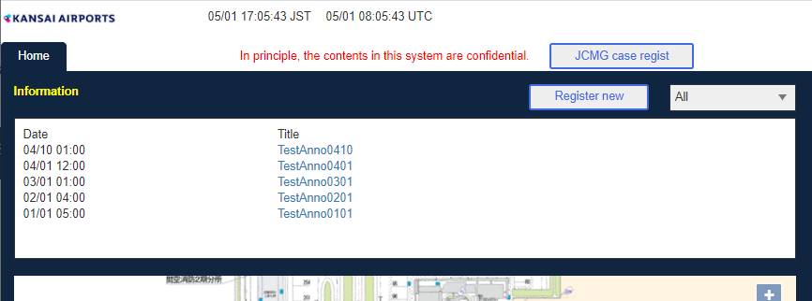
JCMG事案管理画面

Bユーザ管理画面

A削除ボタン

B完了ボタン

A検索

AユーザJCMGタブ
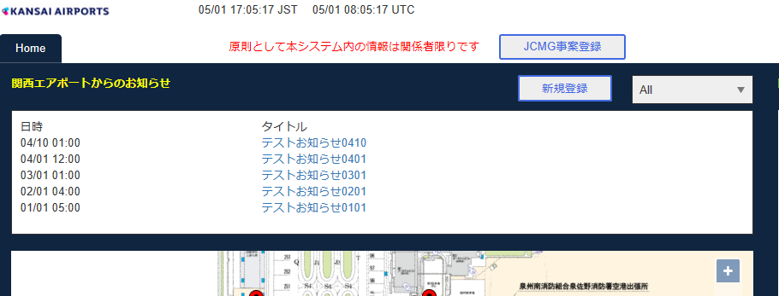

BユーザJCMGタブ

エビデンス (5)
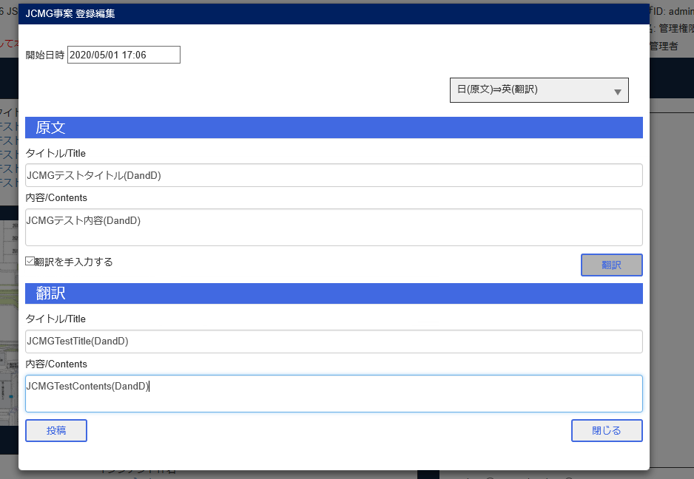
JCMG事案新規登録

エビデンス (6)
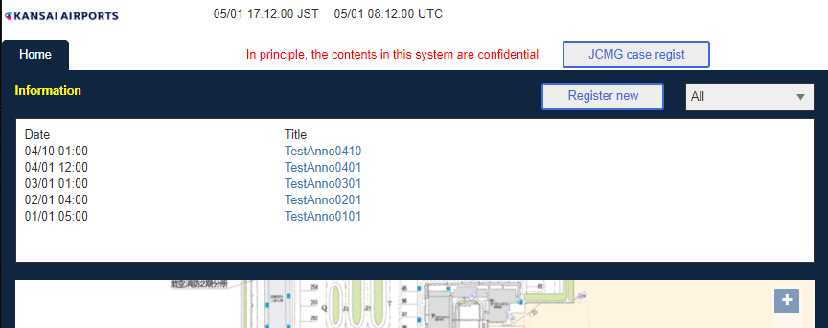
JCMG事案管理

Bユーザ管理画面

A削除ボタン

B削除ボタン

A検索

AユーザJCMGタブ
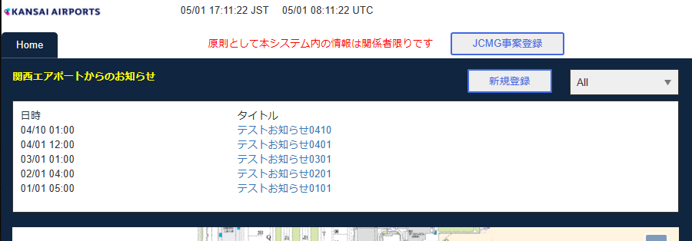

BユーザJCMGタブ

